겉표지
주고받는 인사속에 꽃피우는 우리아파트

<2012년 7월분>
관리비 부과 내역서

 |  |  |  | 관리비 납부 안내

 | ▶ | 산 출 기 간 : 2012년 7월 1일 ~ 2012년 7월 31일까지

 | ▶ | 납 부 기 간 : 2012년 8월 31일(금요일)

 | ▶ | 납 부 은 행

 |  | ❀ | 국민은행 | 211001-04-037504 | 금촌지점 | ☏ 943-4403

 |  | ❀ | 단위농협 | 215036-51-007590 | 파주연천축협 | ☏ 947-1491

 |  | ❀ | 신한은행 | 100-014-722831 | 금촌지점 | ☏ 945-4992

 |  | ❀ | 우리은행 | 1005-301-004035 | 운정지점 | ☏ 943-1825

 |  | ❀ | 우체국 | 102400-01-000367 | 교하지점 | ☏ 943-2005

 |  | ❀ | 하나은행 | 335-910003-99304 | 교하지점 | ☏ 948-1111

❀ 삼성, 하나, 기업, 신한, 현대, 국민, 우리카드, 동양증권, 기업PG로 관리비 자동이체가 가능하오니 해당 기관으로 문의하시기 바랍니다.
❀ 관리비 연체시에는 관리규약에 정한 연체료를 부담하오니 납기내에 납부하시기 바랍니다.
❀ 무통장 입금, 계좌이체 시 송금란에 반드시 동.호수를 기입하시기 바랍니다.
❀ 전출입시 주민 협조안내
 | 1. 전출(이사)시에는 2-3일전에 관리실에 통보하여 중간관리비를 정산하여야 합니다.
 | 2. 승강기 사용시 사용료(50,000원)를 관리실에 납부하여야 합니다.
 | 3. 도시가스(031-946-7229, 7296)로 연락하여 정산하여야 합니다.
 | 4. 전입세대에서는 관리소에서 입주자카드를 작성하고 차량스티커 교부(차량등록증지참)
 | 받으시기 바랍니다.
교하1차 월드메르디앙아파트 관리사무소
www.worldmerdian.kr
TEL : (031)946-7195~6, FAX : 946-7197
KT텔레캅관제실 TEL : 949-8112

2003년도12월 사업장 회계 증빙서류

공지사항(1)
7월 정기 입주자대표회의 회의록

안 건 | 의 결 사 항
1. 관리비 부과내역서 심의 건 | . 원안대로 부과하기로 한다.
2. 청소업체 선정 공고문 승인 건 | . 일반경쟁 입찰 공고 후 차기 회의 시 업체를 선정하기로 승인한다.
3. 승강기 보수업체 공고문 승인 건 | . 일반경쟁 입찰 공고 후 차기 회의 시 업체를 선정하기로 승인 한다
4. 재활용품 수거업체 공고문 승인 건 | . 일반 경쟁 입찰 공고 후 차기 회의 시 업체를 선정하기로 승인한다.
5. 알뜰시장 업체 계약 공고문 승인 건 | . 일반 경쟁 입찰 공고후 차기 회의 시 업체를 선정하기로 승인한다.
6. 경비시스템 운영 및 주민 의견 수렴 방안에 관한 건 | . 주민공청회, 주민의견수렴, 대표회의에서 결정 후 입찰과정을 진행하되, 08월 01일 부터 결정되기 전까지는 미가입 174세대에도 인건비를 부과하기로 한다.
7. 파주시 공동주택지원금 사용 여부에 관한 건 | . 파주시 공동주택 지원금을 사용하기로 하고, 변경사업에 대해서는 추후 논의하기로 한다.
8. 103동 분리수거장 트랜치 보수 건 | . 막힌 부분을 통수 하도록 공사를 승인한다.
9. 105동 옆 평상 설치의 건 | . 자재구매하여 직접설치하여 민원을 해결하기로 한다.
10. 108동 옆 휀스 및 부출입구 설치 건 | . 다음 회의 시 재논의 하기로 한다.
11. 관리실컴퓨터 및 복사기 구입 건 | . 컴퓨터 2대 및 복사기를 구매하기로 한다.
12. KT텔레캅 모범사원 표창의 건 | . 포상은 대표회의 운영비에서 지급하기로 한다.
13. 106~107동 앞 지상 트렌치 보수의 건 | . 다음 회의 시에 재논의 하기로 한다.
14. 향나무 영양제 투입의 건 | . 영양제를 향나무에 투입하기로 한다.
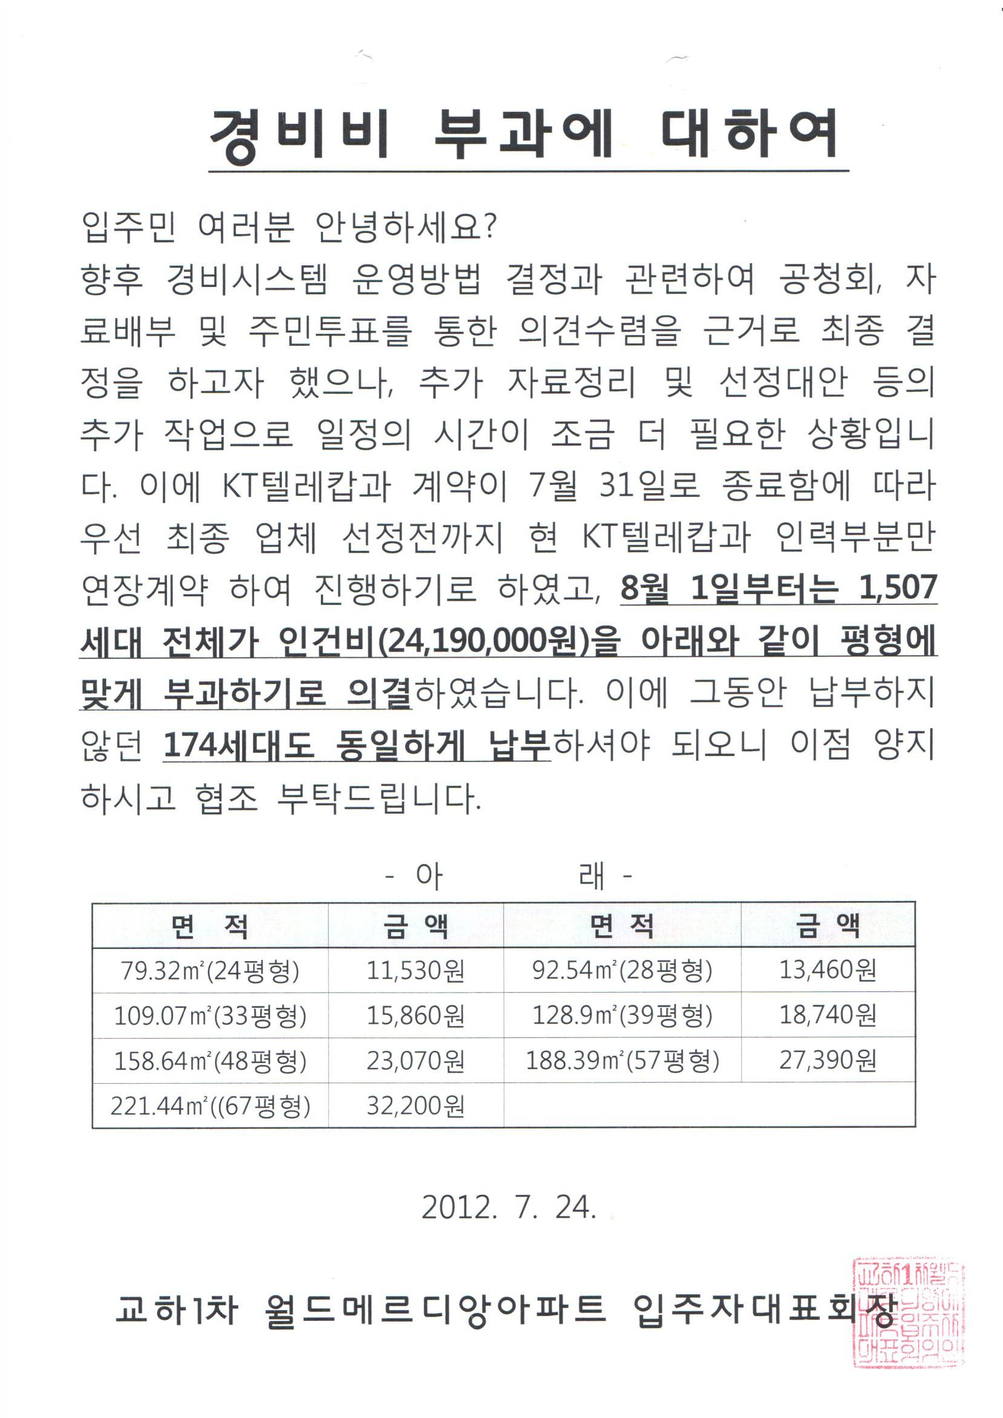
교하1차월드메르디앙아파트입주자대표회의

